外部設計書
外部設計書 |  |  |  |  | 画面名 |  | 投稿情報入力 |  |  |  | 作成者 | 樫森亮太 |  |  | 更新者
 |  |  |  |  | システム名 |  |  |  |  |  | 作成日 | 2022-06-07 |  |  | 更新日
 |  |  |  |  | 備考

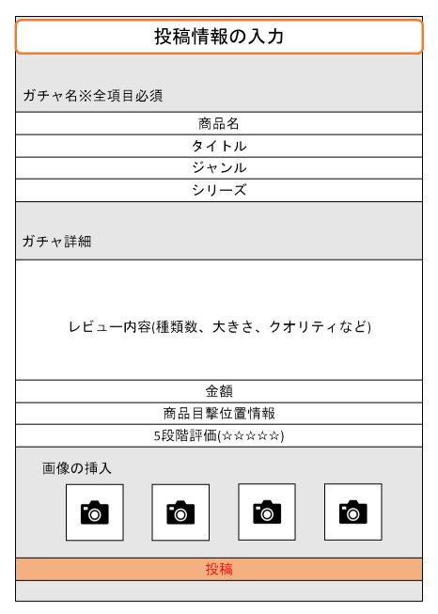
 | 画面設計

1

2
3
4

5

6
7
8

9

10

 | 機能設計

 |  |  | 1.商品名を入力する
 |  |  | 2.レビューのタイトルを入力する
 |  |  | 3.商品のジャンルを入力する
 |  |  | 4.商品のシリーズを入力する
 |  |  | 5.商品の詳細(大きさ、クオリティ）を入力する
 |  |  | 6.ガチャの金額を入力する
 |  |  | 7.ガチャが目撃された位置情報について入力する
 |  |  | 8.商品を5段階評価で星の個数を入力する
 |  |  | 9. 画像の挿入することができる（複数枚可）
 |  |  | 10.投稿ボタンをクリックすると、投稿完了ページに遷移する
 |  |  |  | 入力した文字列と画像がデータベースとサーバに渡される
 |  |  |  | 渡された文字列と画像が登録された場合、登録完了画面へ遷移する
 |  |  |  | 投稿が登録されなかった場合、投稿入力画面でエラーメッセージが表示される
 |  |  |  | エラーメッセージ：必須項目が入力されていません。

 |  |  | 1～4.項目の入力が必須となる

 | 項目定義書

 | No | 物理名 |  | 論理名 |  | 画面型 |  | データ型 | min | max | DBテーブル |  | DBカラム | 備考
 | 1 | product_name |  | 商品名 |  | textbox |  | String |  | 255 | review |  | product_name | 文字数制限を決める
 | 2 | title |  | タイトル |  | textbox |  | String |  | 255 | review |  | title
 | 3 | genre |  | ジャンル選択 |  | select |  | String |  | 255 | review |  | genre_id | idからgenreテーブルの該当レコードを探す
 | 4 | series |  | シリーズ名 |  | textbox |  | String |  | 255 | review |  | series_name
 | 5 | thought |  | 商品詳細 |  | textarea |  | String |  | 255 | review |  | thought
 | 6 | price |  | 金額 |  | textbox |  | String |  | 255 | review |  | price
 | 7 | address |  | 目撃位置情報 |  | textbox |  | String |  | 255 | review |  | address
 | 8 | evalution |  | ５段階評価 |  | radio |  |  |  |  | review |  | evalution
 | 9 | insert_image |  | 画像挿入 |  | file |  |  |  |  | review_image |  | image
 | 10 | review |  | 投稿 |  | submit

